《別紙》配偶者の扶養について
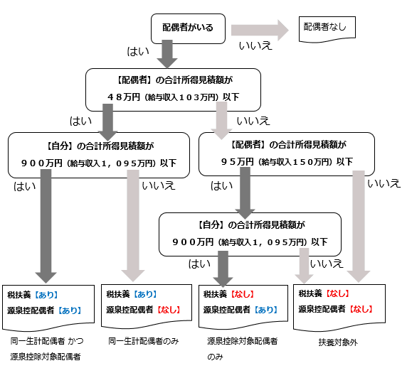
《別紙》

 | 参考：給与所得のみの場合
 | 収入の所得換算 | （万円）
 | 収入 | 所得
 | 103 | 48
 | 150 | 95
 | 1,095 | 900
 | ※フローは所得金額表示です。
 | 必要に応じて所得換算をしてください。

 | 【確認フロー】

